Sheet1
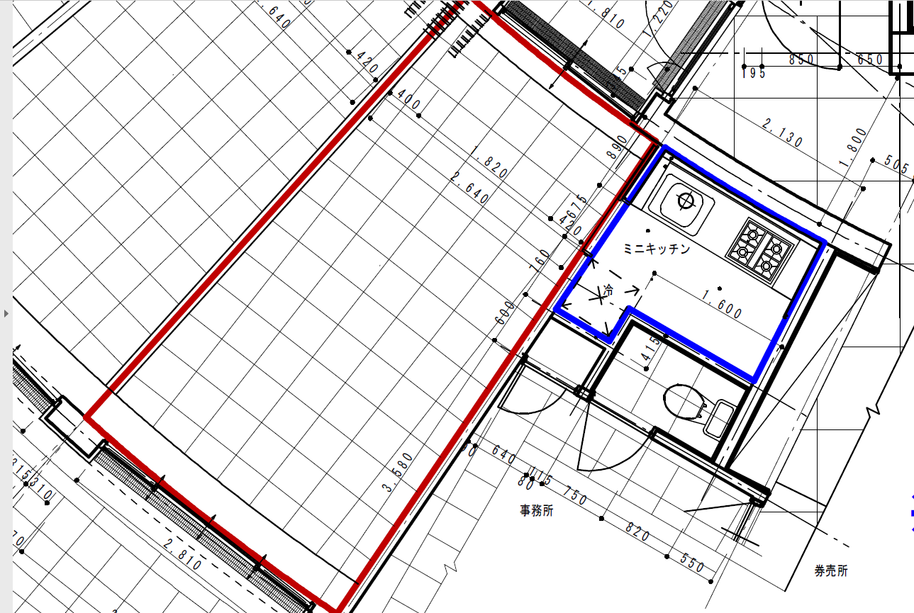
拡大図（別図2）

18.81㎡

3.85㎡

